Abb. F2-4A
Zurück zum Inhalt
Abb. F2-4A: Höchster Bildungsabschluss der Eltern der Studienanfängerinnen und -anfänger des Wintersemesters 2010 nach Art der Hochschulzugangsberechtigung (in %)
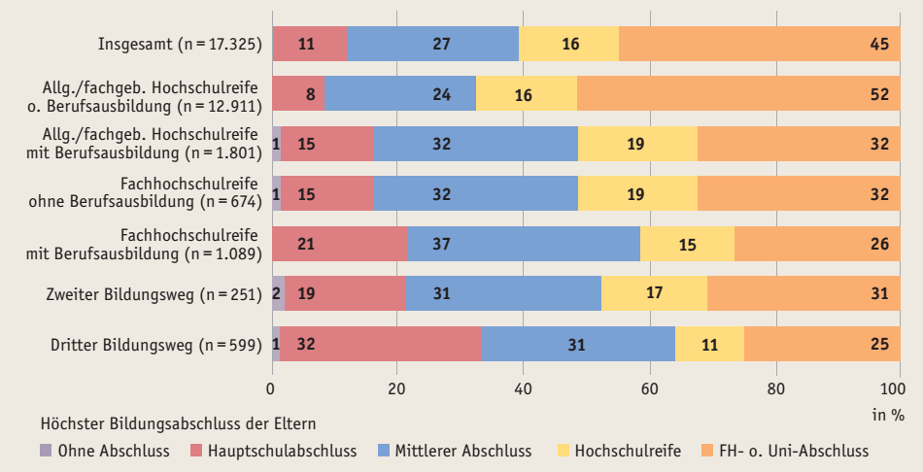

Quelle: NEPS, Startkohorte 5 (Studierende), gewichtete Auswertung, (doi:10.5157/NEPS:SC5:4.0.0)

Abb. F2-5web
Zurück zum Inhalt
Abb. F2-5web: Studierwahrscheinlichkeit* der Studienberechtigtenjahrgänge 1996 bis 2012 nach höchstem beruflichen Abschluss der Eltern (in %)
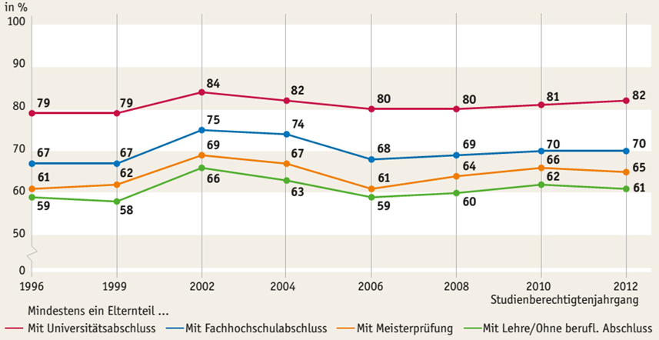

* Prognosewerte auf Basis eines multivariaten Modells, vgl. dazu die Anmerkungen zur Tab. F2-5web im Bildungsbericht 2014.
Quelle: DZHW, Studienberechtigtenpanel

